Health
FORMULIR MOVEMENT
ASURANSI KESEHATAN KUMPULAN

Nama Lembaga : PT ITOMOL INDONESIA
No. Polis : 71900000001220

No. | No. Peserta | Nama Karyawan | Nama Peserta | Jenis Kelamin (Pria/Wanita) | Tanggal Lahir | Plan (Sesuai Hak Peserta; Cth: 100, 150, 500, dll) |  |  |  |  | Keterangan |  |  |  | Status (P/S/C)* | Jabatan/Posisi (khusus karyawan) | Tgl Efektif | KETERANGAN (Penambahan**, Pengurangan, Perubahan***) | No Rekening
 |  |  |  |  | (tgl-bln-thn) | (Rawat Inap) | (Melahirkan) | (Rawat Jalan) | (Rawat Gigi) | (Kacamata) | Peserta dalam kondisi sehat dan tidak sedang dalam perawatan RS | tanggal pengangkatan karyawan ; kelahiran anak; dan pernikahan / melampirkan surat keterangan pengangkatan karyawan, kelahiran anak dan pernikahan | Peserta utama tidak dalam keadaan hamil / mengandung | peserta > 65 tahun melampirkan surat keterangan sehat dari dokter rumah sakit |  |  | Perubahan
 |  |  |  |  | (cth: 1-Jan-70) |  |  |  |  |  |  |  |  |  |  |  | (tgl-bln-thn)
1 | 00089P | WINDI EFITA SARI | WINDI EFITA SARI | Wanita | 1998-04-21 | IP-350 |  | OP-80 |  |  |  |  |  |  |  |  | 2-Dec-24 | PENGURANGAN

Apabila data dan atau pernyataan-pernyataan lain yang kami sampaikan yang berkaitan dengan Akad Takaful ini ternyata tidak benar atau palsu sehingga dapat mempengaruhi pertimbangan seleksi risiko, sedangkan Polis telah berjalan,
maka kami bersedia PT Asuransi Takaful Keluarga membatalkan Kepesertaan dan/atau Polis serta tidak membayarkan Manfaat Takaful apapun kepada Pemegang Polis dan/atau Peserta.

 | Manajer HR & GA
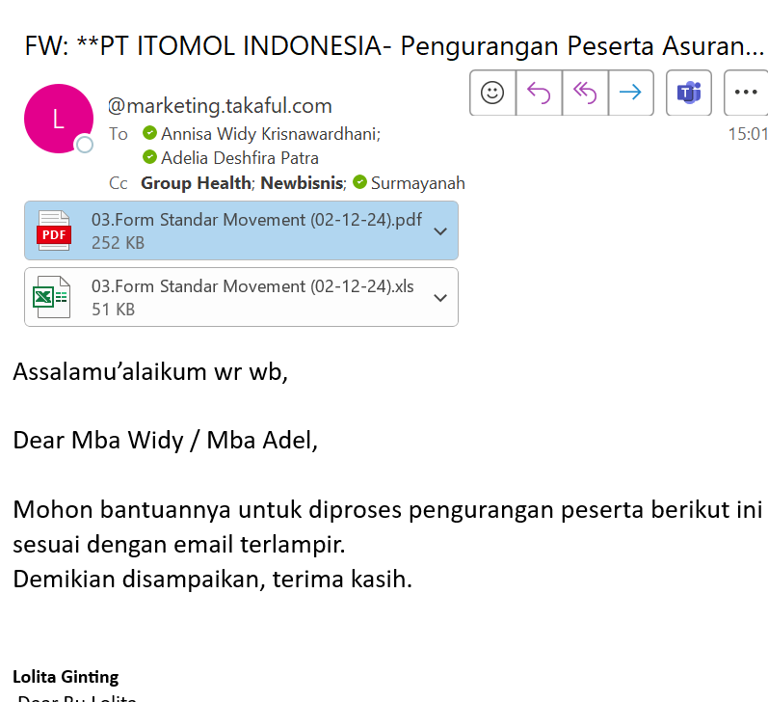

 | (…................)

form asli
